基础FG
Part I Finger v 0.0 & v 1.0 基础(摘自葵花宝典)
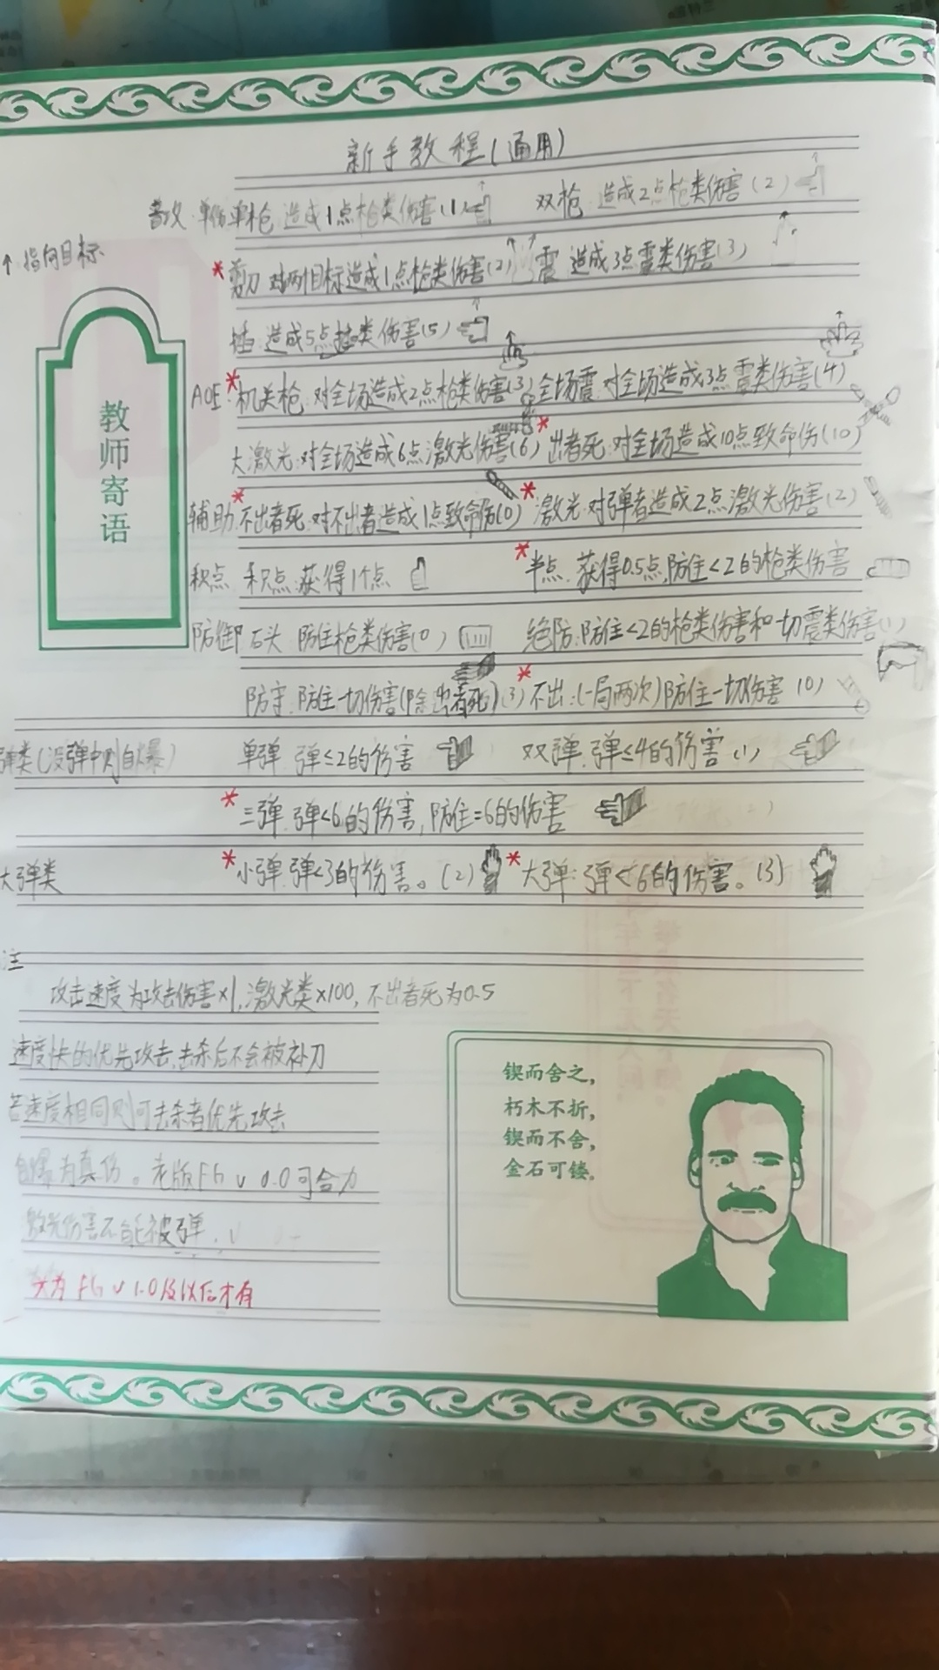

修正/补充:
1 光类速度都是光速 2.9979*10^8 m/s,最快,其他速度若按原计算(基本不可能)超过光速那就考虑相对论动量
2 攻击类的速度是等同攻击伤害
3 击杀后只可能被自己的攻击反弹(即打到自己打死),反弹是立刻生效,即你同时打死人但被弹也会死
4 自爆是真伤致命伤(无穷大伤害),请谨慎使用小弹
5 光类伤害自带破弹
6 出者死的速度等于伤害10,但不出者死(简称者死)速度只有0.5!由于手势一样,所以最好说出(点少默认者死)
7 先手速度*10 例如先手单枪伤害1 速度10m/s
8 剪刀现在属于群伤了
9 允许说出手势明显不同的名字来恐吓对手(手势为准,如果手势差别不大则对手选择对你不利的出法)
e.g 使用震时说机关枪是允许的,但你三个点震虚晃全场震是不允许的,别人可以让你出全场震让你死
当没有固定对手时可以所有人协商(原群伤)或者被原来攻击选中的人(原单伤)来决定。(官方允许恐吓流)
10 防御类不用说出,弹类也是

FG v2.0入门

